КЖ
Арматура |  | ФНД | Плита | Пандусы | Площ | Сумма, кг | стоимость ед. | Итого, руб | на одну!!!!!
А240 | d6 | 292.60 |  |  |  | 292.60 |  | 0.00
А240 | d10 | 1,234.60 | 436.80 | 0.00 | 0.00 | 1,671.40 |  | 0.00
А240 | d20 | 0.00 | 297.60 | 0.00 | 0.00 | 297.60 |  | 0.00
А500С | d12 | 7,669.24 | 10,306.26 | 686.36 | 50.76 | 18,712.62 |  | 0.00
А500С | d16 | 12,803.32 |  |  |  | 12,803.32 |  | 0.00
А500С | d20 | 1,834.86 |  |  |  | 1,834.86 |  | 0.00
А500С | d25 | 2,791.68 |  |  |  | 2,791.68 |  | 0.00
Бетон В30 F150 W8 на сульфатостойком цем. | м3 | 243.00 | 0 | 0 | 0 | 243.00 |  | 0.00
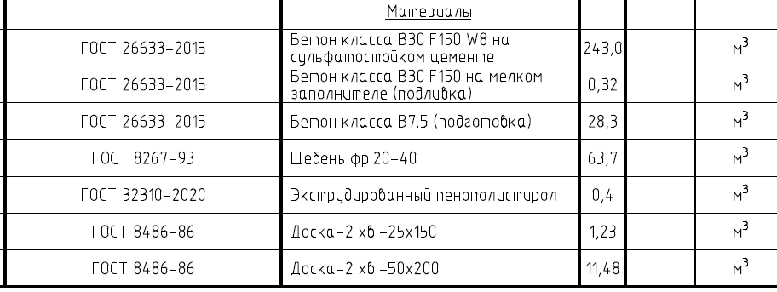
Бетон В30 F150 на мелком заполнителе подливка | м3 | 0.32 | 0 | 0 | 0 | 0.32 |  | 0.00
Бетон класса В7,5 подготовка | м3 | 28.30 | 0 | 0 | 0 | 28.30 |  | 0.00
Щебень 20-40 | м3 | 63.70 | 0 | 0 | 0 | 63.70 |  | 0.00
Экструд. Пенополистирол | м3 | 0.40 | 0 | 0 | 0 | 0.40 |  | 0.00
 | м3 |  | 0 | 0 | 0 | 0.00 |  | 0.00
 | м3 |  | 0 | 0 | 0 | 0.00 |  | 0.00

